Arkusz1
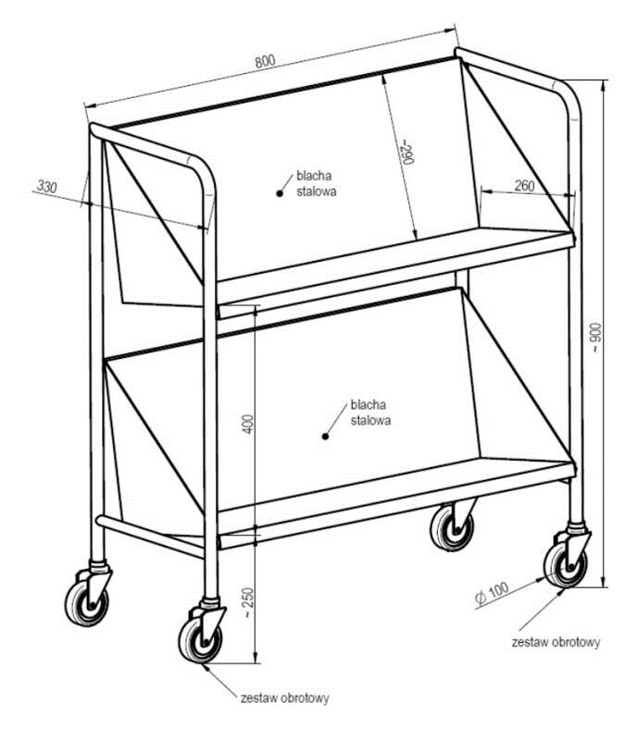
 |  |  |  |  |  | Załącznik nr …..

 |  |  |  |  |  | ………………………………………………..
 |  |  |  |  |  | ………………………………………………..
……………………………………………….. |  |  |  |  |  | ………………………………………………..
Miejscowość i data |  |  |  |  |  | Dane Dostawcy

 |  | FORMULARZ OFERTOWY

l.p. | Opis przedmiotu zamówienia | Jednostka miary | Ilość | Cena jednostkowa netto | Wartość netto | Stawka VAT | Wartość VAT | Wartość brutto
Magazyn Sekcji Obsługi Infrastruktury nr 2, ul. Obornicka 108 50-961 Wrocław ( dla Sekcji Prawnej)
1 | Wózek biblioteczny: - konstrukcja wózka: stalowa, spawana, lakierowana proszkowo - koła: cztery skrętne, średnica minimum 10cm, łożyska kulkowe, bieżnia szara nierysująca, felga polipropylenowa - Wymiary wózka: 90 cm x 33 cm x 80 cm (dł. x szer. x wys.) - wymiary i ułożenie półek( pod kątem) wg. załączonego zdjęcia - nośność wózka 150 kg | szt | 1 |  | 0 |  | 0 | 0

